Wstęp
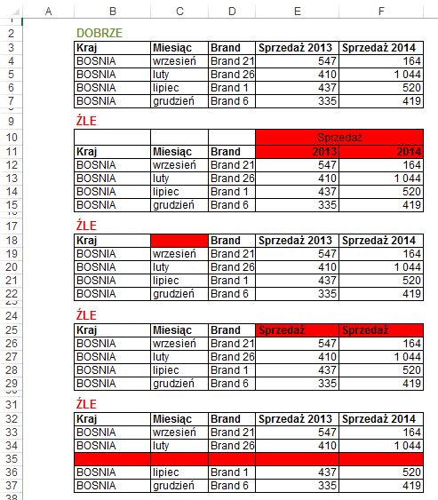
Tabela przestawna - to zaawansowane narzędzie analityczne w arkuszach kalkulacyjnych, służące do szybkiego podsumowywania, grupowania, filtrowania i analizy dużych zbiorów danych bez użycia formuł. Pozwala dynamicznie zmieniać układ danych (wiersze/kolumny) metodą „przeciągnij i upuść”, tworząc czytelne raporty.

Informacje dodatkowe

Przed przygotowaniem raportu tabeli przestawnej należy odpowiednio przygotować tabelę z danymi, ponieważ nie z każdej listy danych możemy przygotować tabelę przestawną.
Tabela musi spełniać następujące warunki:

1. Każda kolumna ma nagłówek, który mieści się w 1 wierszu, każdy nagłówek kolumny jest inny.
2. Wszystkie dane są w jednej tabeli.
3. Tabela nie ma pustych wierszy ani kolumn. Excel traktuje pustą kolumnę lub wiersz jako koniec tabeli.
4. Pusta komórka to nie to samo co zero! Puste komórki są pomijane przy wielu obliczeniach, np. średnia będzie inna w zależności od tego czy w komórce jest zero czy jest ona pusta, w przypadku pustej komórki nie zostanie ona wzięta pod uwagę przy obliczeniach.
5. W tabeli z danymi nie ma scalonych komórek.
6. W każdej komórce jest tylko jedna dana. Dla przykładu umieszczenie imienia i nazwiska w jednej komórce uniemożliwi sortowanie po nazwiskach, jeżeli mamy takie dane, łatwo możemy je rozdzielić używając odpowiedniej kombinacji funkcji tekstowych.
7. Dane liczbowe są liczbami. Często dane liczbowe importowane z wewnętrznych firmowych systemów informatycznych są tekstem. Aby szybko sprawdzić czy wszystkie dane są liczbami najłatwiej zaznaczyć kolumny z danymi i na pasku stanu wybrać 'Licznik wartości liczbowych' a później 'Licznik' jeżeli ilości się różnią, niestety część danych to tekst.

Zadanie 1 - Lista personalna
 | Lista płac firmy

Zadanie 1.
Na podstawie arkusza „Zadanie 1 - Lista personalna” utworzyć następujące tabele przestawne :
- ze średnimi pensjami na poszczególnych stanowiskach w poszczególnych działach (powstały arkuszu nazwać „Zadanie 1 - Pensja”). Wartości w komórkach sformatować na Walutowe, Angielski Stany Zjednoczone.
- z sumą dni zwolnień na poszczególnych stanowiskach w poszczególnych działach (powstały arkuszu nazwać „Zadanie 1 - „Zwolnienia”). Wartości w komórkach sformatować jako Ogólne bez miejsc dziesiętnych.
- z sumą dni urlopów na poszczególnych stanowiskach w poszczególnych działach (powstały arkuszu nazwać „Zadanie 1 - „Urlopy”). Wartości w komórkach sformatować jako Liczbowe bez miejsc dziesiętnych.
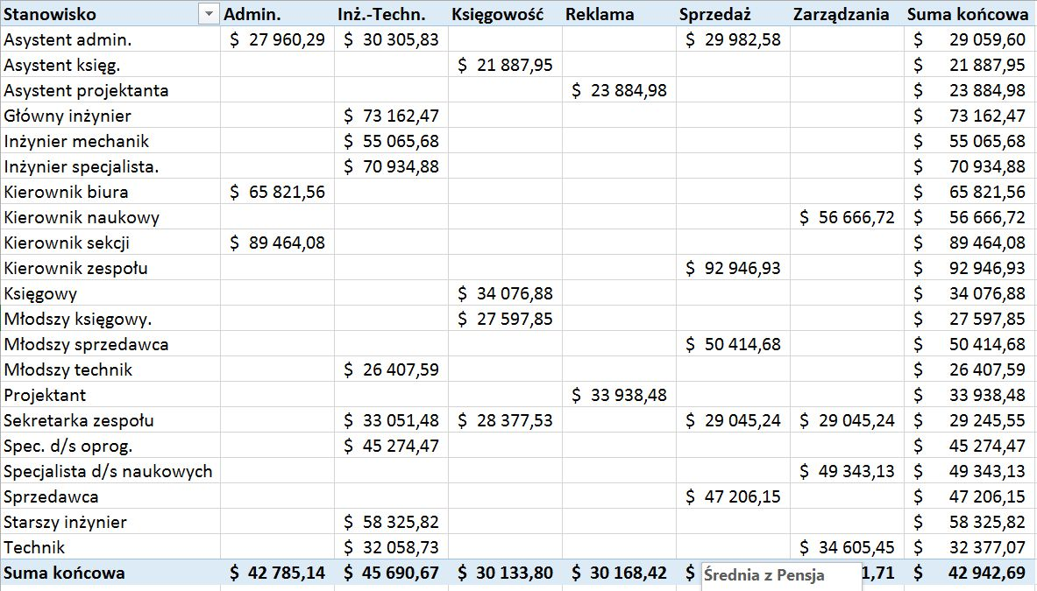
 |  |  |  |  |  |  |  |  | 1)
Lp. | Nazwisko | Imię | Stanowisko | Dział | Sekcja | Pensja | Zwolnienia | Urlop
1 | Lubaszka | Krzysztof | Asystent księg. | Księgowość | Kopiarek | $21,888 | 1 | 11
2 | Piwoński | Robert | Asystent admin. | Inż.-Techn. | Drukarek | $23,036 | 1 | 5
3 | Galaszewska | Anna | Asystent admin. | Inż.-Techn. | Faxów | $23,036 | 2 | 21
4 | Rogowska | Irena | Spec. d/s oprog. | Inż.-Techn. | Kopiarek | $34,002 | 1 | 8
5 | Graczyński | Jan | Sprzedawca | Sprzedaż | Kopiarek | $31,914 | 4 | 42
6 | Murawska | Urszula | Księgowy | Księgowość | Kopiarek | $26,101 | 8 | 9
7 | Andrychowicz | Felicja | Asystent admin. | Admin. | Kopiarek | $23,212 | 3 | 32
8 | Wachowicz | Janusz | Asystent admin. | Admin. | Kopiarek | $23,212 | 2 | 24
9 | Koszewska | Amanda | Asystent projektanta | Reklama | Drukarek | $23,239 | 3 | 32
10 | Czerwiński | Robert | Asystent projektanta | Reklama | Faxów | $23,239 | 2 | 21
11 | Linus | Maciej | Spec. d/s oprog. | Inż.-Techn. | Faxów | $35,480 | 2 | 16
12 | Błażejczyk | Donald | Młodszy technik | Inż.-Techn. | Faxów | $21,304 | 6 | 63
13 | Filipowicz | Jolanta | Sprzedawca | Sprzedaż | Kopiarek | $35,989 | 4 | 39
14 | Melnik | Jan | Młodszy sprzedawca | Sprzedaż | Kopiarek | $33,301 | 10 | 11
15 | Soplica | Edward | Specjalista d/s naukowych | Zarządzania | Faxów | $37,896 | 3 | 26
16 | Jasiewicz | Czesław | Asystent admin. | Admin. | Faxów | $24,180 | 5 | 53
17 | Kozikowska | Wiesława | Projektant | Reklama | Kopiarek | $28,859 | 18 | 19
18 | Załuski | Marek | Sprzedawca | Sprzedaż | Faxów | $37,489 | 5 | 47
19 | Słomczyński | Piotr | Młodszy sprzedawca | Sprzedaż | Faxów | $34,689 | 11 | 11
20 | Semeniuk | Zygmunt | Asystent admin. | Admin. | Drukarek | $25,147 | 9 | 9
21 | Urbańczyk | Helena | Asystent projektanta | Reklama | Kopiarek | $25,176 | 28 | 28 | 2)
22 | Grabowski | Paweł | Projektant | Reklama | Kopiarek | $30,014 | 7 | 8
23 | Wojtyra | Wojciech | Asystent admin. | Inż.-Techn. | Drukarek | $25,147 | 1 | 11 | 2)
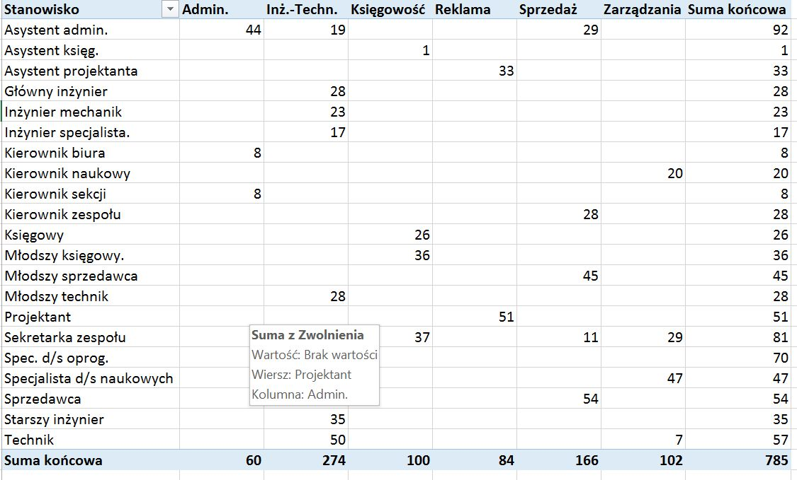
24 | Persiński | Antoni | Główny inżynier | Inż.-Techn. | Faxów | $51,879 | 14 | 15
25 | Nadwiślańska | Łucja | Sekretarka zespołu | Sprzedaż | Kopiarek | $26,041 | 7 | 7
26 | Mączyńska | Olga | Specjalista d/s naukowych | Zarządzania | Kopiarek | $41,053 | 4 | 42
27 | Lubańska | Irena | Asystent admin. | Admin. | Faxów | $26,114 | 2 | 16
28 | Krawczyk | Zygmunt | Księgowy | Księgowość | Drukarek | $30,452 | 2 | 21
29 | Hubertus | Marek | Młodszy księgowy. | Księgowość | Drukarek | $26,646 | 10 | 11
30 | Mazowiecka | Dagmara | Sekretarka zespołu | Księgowość | Kopiarek | $28,044 | 4 | 39
31 | Ochocka | Anna | Sekretarka zespołu | Księgowość | Drukarek | $28,044 | 3 | 32
32 | Niewęgłowski | Krzysztof | Asystent admin. | Admin. | Faxów | $27,081 | 8 | 9
33 | Jędruszczak | Konrad | Asystent admin. | Admin. | Kopiarek | $27,081 | 5 | 53
34 | Figura | Izolda | Technik | Inż.-Techn. | Faxów | $29,362 | 3 | 26
35 | Terlecki | Oktawian | Technik | Inż.-Techn. | Drukarek | $29,362 | 2 | 21
36 | Zalewski | Augustyn | Technik | Inż.-Techn. | Kopiarek | $29,362 | 5 | 47
37 | Sienkiewicz | Andrzej | Młodszy technik | Inż.-Techn. | Kopiarek | $24,854 | 4 | 42
38 | Naparstek | Monika | Asystent admin. | Sprzedaż | Faxów | $27,081 | 12 | 13
39 | Graniecka | Małgorzata | Sekretarka zespołu | Sprzedaż | Drukarek | $28,044 | 3 | 32
40 | Krasiczyńska | Grażyna | Sprzedawca | Sprzedaż | Kopiarek | $41,987 | 6 | 63
41 | Damska | Teresa | Sekretarka zespołu | Zarządzania | Drukarek | $28,044 | 20 | 21
42 | Gregoruk | Zofia | Sekretarka zespołu | Zarządzania | Faxów | $28,044 | 8 | 8
43 | Rosiak | Danuta | Księgowy | Księgowość | Kopiarek | $31,539 | 5 | 53
44 | BReklamaosz | Franciszek | Młodszy księgowy. | Księgowość | Faxów | $27,598 | 10 | 11
45 | Górecki | Henryk | Młodszy księgowy. | Księgowość | Kopiarek | $27,598 | 11 | 12
46 | Miękus | Joanna | Sekretarka zespołu | Księgowość | Faxów | $29,045 | 30 | 32
47 | Pankiewicz | Iza | Inżynier mechanik | Inż.-Techn. | Drukarek | $43,394 | 8 | 8 | 3)
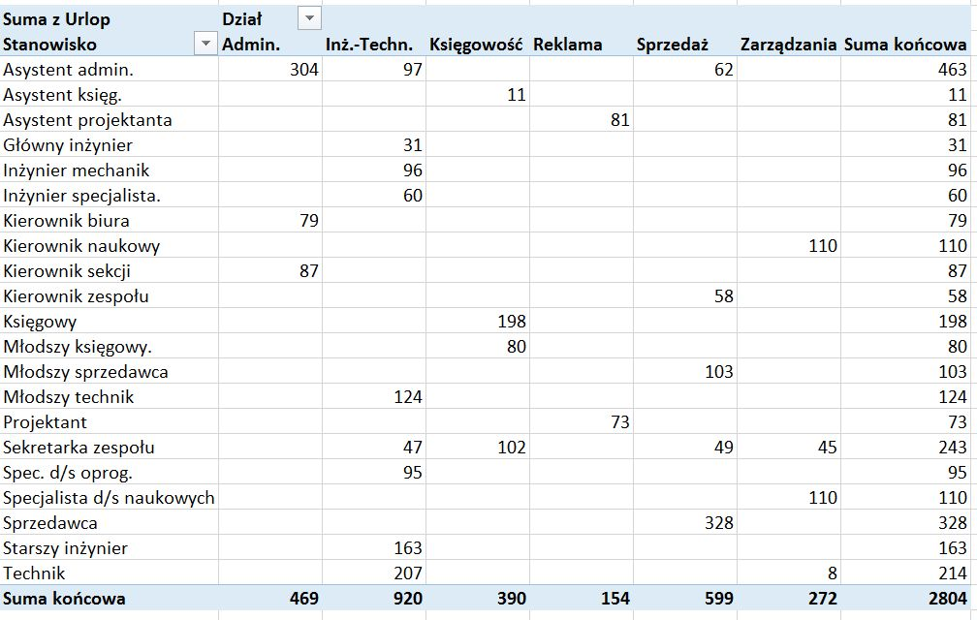
48 | Cieślak | Maria | Spec. d/s oprog. | Inż.-Techn. | Drukarek | $42,872 | 15 | 16
49 | Kowalska | Helena | Technik | Inż.-Techn. | Faxów | $30,411 | 2 | 24
50 | Wanad | Teodor | Technik | Inż.-Techn. | Drukarek | $30,411 | 6 | 7
51 | Ciechowska | Natalia | Sprzedawca | Sprzedaż | Drukarek | $43,487 | 2 | 16
52 | Weiss | Róża | Księgowy | Księgowość | Drukarek | $32,627 | 3 | 32
53 | Bielak | Tadeusz | Młodszy księgowy. | Księgowość | Drukarek | $28,550 | 5 | 47
54 | Pyza | Andrzej | Inżynier specjalista. | Inż.-Techn. | Drukarek | $62,590 | 3 | 32
55 | Celejewski | Jerzy | Spec. d/s oprog. | Inż.-Techn. | Kopiarek | $44,351 | 12 | 13
56 | Salezy | Dariusz | Spec. d/s oprog. | Inż.-Techn. | Drukarek | $44,351 | 6 | 7
57 | Filipek | Bogdan | Asystent admin. | Sprzedaż | Kopiarek | $29,015 | 1 | 11
58 | Milewska | Ewa | Asystent admin. | Admin. | Drukarek | $29,983 | 1 | 5
59 | Chrzanowska | Melisa | Projektant | Reklama | Drukarek | $35,785 | 2 | 21
60 | Duszczyk | Sławomir | Asystent admin. | Inż.-Techn. | Kopiarek | $29,983 | 1 | 8
61 | Kieślowski | Piotr | Asystent admin. | Inż.-Techn. | Faxów | $29,983 | 4 | 42
62 | Anczewski | Stefan | Główny inżynier | Inż.-Techn. | Drukarek | $61,856 | 8 | 9
63 | Wolski | Paweł | Inżynier mechanik | Inż.-Techn. | Kopiarek | $46,387 | 3 | 32
64 | Dykiel | Teresa | Asystent admin. | Sprzedaż | Drukarek | $29,983 | 2 | 24
65 | Kałuża | Agnieszka | Kierownik zespołu | Sprzedaż | Drukarek | $77,179 | 3 | 32
66 | Adamiec | Marcin | Sprzedawca | Sprzedaż | Faxów | $46,486 | 2 | 21
67 | Ostrowska | Barbara | Sekretarka zespołu | Zarządzania | Kopiarek | $31,048 | 2 | 16
68 | Pacuła | Katarzyna | Projektant | Reklama | Faxów | $36,940 | 6 | 7
69 | Reszczyński | Robert | Inżynier mechanik | Inż.-Techn. | Drukarek | $47,883 | 4 | 39
70 | Węgier | Barbara | Młodszy technik | Inż.-Techn. | Drukarek | $28,405 | 10 | 11
71 | Grzeszczak | Wojciech | Sprzedawca | Sprzedaż | Faxów | $47,986 | 3 | 26
72 | Janiszewska | Barbara | Księgowy | Księgowość | Faxów | $35,889 | 5 | 53
73 | Beneka | Piotr | Projektant | Reklama | Faxów | $38,094 | 18 | 19
74 | Szelest | Mieczysława | Sekretarka zespołu | Inż.-Techn. | Kopiarek | $33,051 | 5 | 47
75 | Chojnacki | Lesław | Starszy inżynier | Inż.-Techn. | Faxów | $50,651 | 11 | 11
76 | Mianowska | Wanda | Spec. d/s oprog. | Inż.-Techn. | Faxów | $48,786 | 9 | 10
77 | Feler | Izabela | Technik | Inż.-Techn. | Drukarek | $34,605 | 28 | 30
78 | Jasińska | Barbara | Asystent admin. | Sprzedaż | Drukarek | $31,917 | 7 | 8
79 | Ciechowska | Monika | Sekretarka zespołu | Sprzedaż | Drukarek | $33,051 | 1 | 11
80 | Mikołajczyk | Grażyna | Sprzedawca | Sprzedaż | Drukarek | $49,485 | 14 | 15
81 | Siedlecki | Daniel | Technik | Zarządzania | Drukarek | $34,605 | 7 | 8
82 | Wolej | Aneta | Asystent admin. | Admin. | Faxów | $32,884 | 4 | 42
83 | Zach | Karolina | Inżynier specjalista. | Inż.-Techn. | Kopiarek | $70,935 | 2 | 16
84 | Barcisz | Patrycja | Kierownik naukowy | Zarządzania | Faxów | $57,756 | 2 | 21
85 | Miejska | Ewelina | Specjalista d/s naukowych | Zarządzania | Drukarek | $53,685 | 10 | 11
86 | Szafrańska | Zofia | Kierownik sekcji | Admin. | Faxów | $72,820 | 4 | 39
87 | Dziwulski | Juliusz | Starszy inżynier | Inż.-Techn. | Drukarek | $53,721 | 3 | 32
88 | Dudek | Izabela | Młodszy technik | Inż.-Techn. | Drukarek | $31,068 | 8 | 8
89 | Hardy | Benedykt | Kierownik naukowy | Zarządzania | Drukarek | $59,455 | 5 | 53
90 | Pieńkowski | Dariusz | Kierownik naukowy | Zarządzania | Kopiarek | $59,455 | 3 | 26
91 | Lechowicz | Stanisław | Asystent admin. | Admin. | Drukarek | $35,786 | 2 | 21
92 | Jasińska | Janina | Młodszy sprzedawca | Sprzedaż | Drukarek | $51,340 | 5 | 47
93 | Zambrowicz | Romuald | Kierownik sekcji | Admin. | Drukarek | $79,061 | 4 | 42
94 | Rosiewicz | Olgierd | Inżynier specjalista. | Inż.-Techn. | Faxów | $79,280 | 12 | 13
95 | Siennicki | Mikołaj | Starszy inżynier | Inż.-Techn. | Drukarek | $58,326 | 3 | 32
96 | Anioł | Gorzegorz | Spec. d/s oprog. | Inż.-Techn. | Kopiarek | $56,177 | 6 | 7
97 | Lichwiarz | Janusz | Spec. d/s oprog. | Inż.-Techn. | Drukarek | $56,177 | 20 | 21
98 | Boroński | Jerzy | Inżynier mechanik | Inż.-Techn. | Faxów | $58,358 | 8 | 8
99 | Sękocińska | Elwira | Technik | Inż.-Techn. | Drukarek | $40,897 | 5 | 53
100 | Kadej | Michał | Kierownik zespołu | Sprzedaż | Kopiarek | $97,096 | 10 | 11
101 | Górski | Aleksander | Sprzedawca | Sprzedaż | Drukarek | $58,482 | 11 | 12
102 | Kacprzak | Krzysztof | Specjalista d/s naukowych | Zarządzania | Drukarek | $64,738 | 30 | 32
103 | Kopernik | Wiesław | Kierownik biura | Admin. | Drukarek | $65,822 | 8 | 79
104 | Sobiecka | Renata | Kierownik zespołu | Sprzedaż | Faxów | $104,565 | 15 | 16
105 | Nowak | Marek | Sprzedawca | Sprzedaż | Kopiarek | $62,981 | 2 | 24
106 | Kłosiński | Cezary | Młodszy sprzedawca | Sprzedaż | Kopiarek | $58,278 | 6 | 6
107 | Tkaczyk | Zygmunt | Młodszy sprzedawca | Sprzedaż | Drukarek | $58,278 | 2 | 16
108 | Fedoruk | Dorota | Księgowy | Księgowość | Faxów | $47,853 | 3 | 32
109 | Śliwińska | Zuzanna | Starszy inżynier | Inż.-Techn. | Faxów | $67,535 | 5 | 47
110 | Leszczyńska | Maryla | Starszy inżynier | Inż.-Techn. | Kopiarek | $69,070 | 3 | 32
111 | Baranowska | Maria | Młodszy sprzedawca | Sprzedaż | Drukarek | $66,603 | 12 | 13
112 | Zalesiak | Mieczysław | Główny inżynier | Inż.-Techn. | Kopiarek | $105,753 | 6 | 8
113 | Pszczoła | Stefan | Inżynier mechanik | Inż.-Techn. | Kopiarek | $79,307 | 1 | 11
114 | Żukowski | Joe | Kierownik sekcji | Admin. | Kopiarek | $116,511 | 1 | 5
115 | Figura | Michał | Kierownik naukowy | Zarządzania | Kopiarek | $50,000 | 10 | 10
116 | Figura | Adam | Asystent admin. | Sprzedaż | Drukarek | $31,917 | 7 | 8
117 | Figura | Adam | Sprzedawca | Sprzedaż | Kopiarek | $62,981 | 2 | 24
118 | Figura | Iza | Starszy inżynier | Inż.-Techn. | Faxów | $50,651 | 11 | 11
119 | Figura | Barbara | Asystent admin. | Admin. | Faxów | $32,884 | 4 | 42
120 | Miska | Włodzimierz | Asystent admin. | Inż.-Techn. | Kopiarek | $50,651 | 11 | 11

Zadanie 2 - dane
Zadanie 2:
Utwórz tabelę przestawną :
A) Zgodnie z opisem, tzn. w wierszach tabeli "kwartały", w kolumnach "typ", a wewnątrz tabeli - "kwota sprzedaży" (powstały arkusz nazwij Zadanie 2 - A). Wartośći w komórkach sformatuj jako Walutowe (zł) z dwoma kiejscami po przeinku.
B) Sporządź tabelę przestawną tak, by podsumować sprzedaż różnych produktów w dwu pierwszych kwartałach roku (powstały arkusz nazwij Zadanie 2 - B). Wartośći w komórkach sformatuj jako Walutowe (zł) z dwoma kiejscami po przeinku.
C) Sporządź tabelę przestawną wyliczającą sprzedaż dla odbiorców sieciowych i prywatnych w 4 kwartale (powstały arkusz nazwij Zadanie 2 - C). Wartośći w komórkach sformatuj jako Walutowe (zł) z dwoma kiejscami po przeinku.
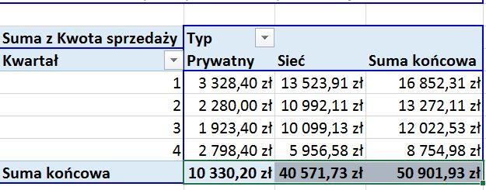
Data | Kwartał | Nazwa produktu | Klient | Typ | Kwota sprzedaży
1998-01-03 | 1 | Fantazja kiwi | 4739AA | Sieć | 1,456.23 zł | A)
1998-01-04 | 1 | Krem kawowy | 943200 | Prywatny | 875.00 zł
1998-01-10 | 1 | Piwna ambrozja | 1488AA | Sieć | 2,068.20 zł
1998-01-24 | 1 | Przysmak brzoskwiniowy | 6398AA | Sieć | 1,399.00 zł
1998-02-02 | 1 | Mleczna delicja | 7945AA | Sieć | 2,643.90 zł
1998-02-08 | 1 | NB&J | 825600 | Prywatny | 1,060.00 zł
1998-02-14 | 1 | Fantazja kiwi | 246500 | Prywatny | 345.00 zł
1998-03-01 | 1 | Deser niespodzianka | 5409AA | Sieć | 1,168.00 zł
1998-03-11 | 1 | NB&J | 3867AA | Sieć | 2,256.78 zł
1998-03-15 | 1 | Krem kawowy | 975600 | Prywatny | 702.80 zł
20-Mar-98 | 1 | Przysmak brzoskwiniowy | 479300 | Prywatny | 345.60 zł | B)
28-Mar-98 | 1 | Mleczna delicja | 6563AA | Sieć | 2,531.80 zł
1-Apr-98 | 2 | Fantazja kiwi | 4739AA | Sieć | 1,456.23 zł
13-Apr-98 | 2 | Krem kawowy | 943200 | Prywatny | 875.00 zł
23-Apr-98 | 2 | Piwna ambrozja | 1488AA | Sieć | 2,068.20 zł
5-May-98 | 2 | Przysmak brzoskwiniowy | 6398AA | Sieć | 1,399.00 zł
15-May-98 | 2 | Mleczna delicja | 7945AA | Sieć | 2,643.90 zł | C)
27-May-98 | 2 | NB&J | 825600 | Prywatny | 1,060.00 zł
8-Jun-98 | 2 | Fantazja kiwi | 246500 | Prywatny | 345.00 zł
18-Jun-98 | 2 | Deser niespodzianka | 5409AA | Sieć | 1,168.00 zł
30-Jun-98 | 2 | NB&J | 3867AA | Sieć | 2,256.78 zł
10-Jul-98 | 3 | Krem kawowy | 975600 | Prywatny | 702.80 zł
22-Jul-98 | 3 | Przysmak brzoskwiniowy | 479300 | Prywatny | 345.60 zł
3-Aug-98 | 3 | Mleczna delicja | 6563AA | Sieć | 2,531.80 zł
13-Aug-98 | 3 | Fantazja kiwi | 4739AA | Sieć | 1,456.23 zł
25-Aug-98 | 3 | Krem kawowy | 943200 | Prywatny | 875.00 zł
4-Sep-98 | 3 | Piwna ambrozja | 1488AA | Sieć | 2,068.20 zł
16-Sep-98 | 3 | Przysmak brzoskwiniowy | 6398AA | Sieć | 1,399.00 zł
28-Sep-98 | 3 | Mleczna delicja | 7945AA | Sieć | 2,643.90 zł
8-Oct-98 | 4 | NB&J | 825600 | Prywatny | 1,060.00 zł
20-Oct-98 | 4 | Fantazja kiwi | 246500 | Prywatny | 345.00 zł
30-Oct-98 | 4 | Deser niespodzianka | 5409AA | Sieć | 1,168.00 zł
11-Nov-98 | 4 | NB&J | 3867AA | Sieć | 2,256.78 zł
23-Nov-98 | 4 | Krem kawowy | 975600 | Prywatny | 702.80 zł
3-Dec-98 | 4 | Przysmak brzoskwiniowy | 479300 | Prywatny | 345.60 zł
15-Dec-98 | 4 | Mleczna delicja | 6563AA | Sieć | 2,531.80 zł
25-Dec-98 | 4 | Fantazja kiwi | 246500 | Prywatny | 345.00 zł

Zadanie 3
Zadanie 3.
Na podstawie arkusza „Zadanie 3” utworzyć tabele przestawną zarweierającą następujące dane dane dla każdej kategorii produktu :
- wartość sprzedaży,
- ilość sprzedanych produktów,
- średnią sprzedanych produktów,
- maksymalnąć wartoś w danej kategorii,
- udział procentowy w sumie sprzedaży (wyświetlić bez miejsc dziesiętnych) - wybrać opcję Pokaż wartości jako : % sumy końcowej.
Posortować dane malejąco po udziale procentowym.
Wartości w komórkach sforamtować jako Liczbowe bez miejsc dziesiętnych z użyciem sepraratora 1000.
Zastosować wybrany przez siebie styl tabeli przestawnej.
Powstały arkusz nazwać Zadanie 3 - rozwiązanie.
nazwa produktu | kategoria | sprzedaż
produkt 1 | A | 925
produkt 2 | A | 617 | 3)
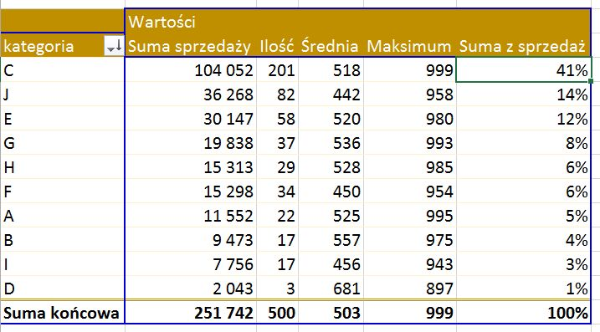
produkt 3 | A | 82
produkt 4 | A | 347
produkt 5 | A | 917
produkt 6 | A | 995
produkt 7 | A | 122
produkt 8 | A | 372
produkt 9 | A | 571
produkt 10 | A | 367
produkt 11 | A | 471
produkt 12 | A | 861
produkt 13 | A | 829
produkt 14 | A | 731
produkt 15 | A | 371
produkt 16 | A | 435
produkt 17 | A | 273
produkt 18 | A | 431
produkt 19 | A | 211
produkt 20 | A | 381
produkt 21 | A | 579
produkt 22 | A | 660
produkt 23 | B | 975
produkt 24 | B | 204
produkt 25 | B | 860
produkt 26 | B | 142
produkt 27 | B | 539
produkt 28 | B | 918
produkt 29 | B | 421
produkt 30 | B | 920
produkt 31 | B | 668
produkt 32 | B | 131
produkt 33 | B | 96
produkt 34 | B | 258
produkt 35 | B | 840
produkt 36 | B | 916
produkt 37 | B | 582
produkt 38 | B | 354
produkt 39 | B | 651
produkt 40 | C | 878
produkt 41 | C | 647
produkt 42 | C | 69
produkt 43 | C | 44
produkt 44 | C | 802
produkt 45 | C | 54
produkt 46 | C | 820
produkt 47 | C | 314
produkt 48 | C | 45
produkt 49 | C | 342
produkt 50 | C | 979
produkt 51 | C | 367
produkt 52 | C | 519
produkt 53 | C | 585
produkt 54 | C | 992
produkt 55 | C | 629
produkt 56 | C | 761
produkt 57 | C | 432
produkt 58 | C | 975
produkt 59 | C | 152
produkt 60 | C | 488
produkt 61 | C | 490
produkt 62 | C | 475
produkt 63 | C | 854
produkt 64 | C | 194
produkt 65 | C | 990
produkt 66 | C | 243
produkt 67 | C | 69
produkt 68 | C | 294
produkt 69 | C | 926
produkt 70 | C | 535
produkt 71 | C | 918
produkt 72 | C | 44
produkt 73 | C | 10
produkt 74 | C | 779
produkt 75 | C | 253
produkt 76 | C | 11
produkt 77 | C | 563
produkt 78 | C | 55
produkt 79 | C | 635
produkt 80 | C | 229
produkt 81 | C | 854
produkt 82 | C | 338
produkt 83 | C | 512
produkt 84 | C | 727
produkt 85 | C | 698
produkt 86 | C | 970
produkt 87 | C | 630
produkt 88 | C | 170
produkt 89 | C | 966
produkt 90 | C | 956
produkt 91 | C | 879
produkt 92 | C | 96
produkt 93 | C | 572
produkt 94 | C | 698
produkt 95 | C | 905
produkt 96 | C | 715
produkt 97 | C | 39
produkt 98 | C | 434
produkt 99 | C | 444
produkt 100 | C | 766
produkt 101 | C | 619
produkt 102 | C | 690
produkt 103 | C | 882
produkt 104 | C | 514
produkt 105 | C | 546
produkt 106 | C | 629
produkt 107 | C | 738
produkt 108 | C | 232
produkt 109 | C | 229
produkt 110 | C | 429
produkt 111 | C | 399
produkt 112 | C | 36
produkt 113 | C | 527
produkt 114 | C | 271
produkt 115 | C | 384
produkt 116 | C | 631
produkt 117 | C | 826
produkt 118 | C | 202
produkt 119 | C | 530
produkt 120 | C | 999
produkt 121 | C | 516
produkt 122 | C | 984
produkt 123 | C | 551
produkt 124 | C | 445
produkt 125 | C | 770
produkt 126 | C | 168
produkt 127 | C | 342
produkt 128 | C | 168
produkt 129 | C | 424
produkt 130 | C | 174
produkt 131 | C | 97
produkt 132 | C | 184
produkt 133 | C | 786
produkt 134 | C | 574
produkt 135 | C | 18
produkt 136 | C | 850
produkt 137 | C | 590
produkt 138 | C | 461
produkt 139 | C | 392
produkt 140 | C | 793
produkt 141 | C | 797
produkt 142 | C | 964
produkt 143 | C | 550
produkt 144 | C | 429
produkt 145 | C | 486
produkt 146 | C | 698
produkt 147 | C | 599
produkt 148 | C | 14
produkt 149 | C | 970
produkt 150 | C | 902
produkt 151 | C | 194
produkt 152 | C | 84
produkt 153 | C | 634
produkt 154 | C | 142
produkt 155 | C | 370
produkt 156 | C | 303
produkt 157 | C | 226
produkt 158 | C | 321
produkt 159 | C | 986
produkt 160 | C | 262
produkt 161 | C | 212
produkt 162 | C | 828
produkt 163 | C | 177
produkt 164 | C | 974
produkt 165 | C | 52
produkt 166 | C | 948
produkt 167 | C | 666
produkt 168 | C | 727
produkt 169 | C | 746
produkt 170 | C | 350
produkt 171 | C | 770
produkt 172 | C | 115
produkt 173 | C | 874
produkt 174 | C | 418
produkt 175 | C | 458
produkt 176 | C | 70
produkt 177 | C | 379
produkt 178 | C | 397
produkt 179 | C | 627
produkt 180 | C | 678
produkt 181 | C | 198
produkt 182 | C | 727
produkt 183 | C | 582
produkt 184 | C | 131
produkt 185 | C | 401
produkt 186 | C | 172
produkt 187 | C | 854
produkt 188 | C | 785
produkt 189 | C | 906
produkt 190 | C | 753
produkt 191 | C | 552
produkt 192 | C | 696
produkt 193 | C | 307
produkt 194 | C | 603
produkt 195 | C | 624
produkt 196 | C | 914
produkt 197 | C | 240
produkt 198 | C | 435
produkt 199 | C | 640
produkt 200 | C | 301
produkt 201 | C | 654
produkt 202 | C | 450
produkt 203 | C | 577
produkt 204 | C | 698
produkt 205 | C | 541
produkt 206 | C | 945
produkt 207 | C | 987
produkt 208 | C | 281
produkt 209 | C | 177
produkt 210 | C | 185
produkt 211 | C | 663
produkt 212 | C | 157
produkt 213 | C | 298
produkt 214 | C | 514
produkt 215 | C | 270
produkt 216 | C | 636
produkt 217 | C | 132
produkt 218 | C | 869
produkt 219 | C | 912
produkt 220 | C | 518
produkt 221 | C | 422
produkt 222 | C | 827
produkt 223 | C | 903
produkt 224 | C | 485
produkt 225 | C | 702
produkt 226 | C | 912
produkt 227 | C | 256
produkt 228 | C | 695
produkt 229 | C | 870
produkt 230 | C | 997
produkt 231 | C | 235
produkt 232 | C | 351
produkt 233 | C | 170
produkt 234 | C | 28
produkt 235 | C | 663
produkt 236 | C | 293
produkt 237 | C | 181
produkt 238 | C | 691
produkt 239 | C | 805
produkt 240 | C | 450
produkt 241 | D | 897
produkt 242 | D | 470
produkt 243 | D | 676
produkt 244 | E | 516
produkt 245 | E | 323
produkt 246 | E | 842
produkt 247 | E | 15
produkt 248 | E | 108
produkt 249 | E | 660
produkt 250 | E | 337
produkt 251 | E | 943
produkt 252 | E | 608
produkt 253 | E | 14
produkt 254 | E | 909
produkt 255 | E | 268
produkt 256 | E | 961
produkt 257 | E | 663
produkt 258 | E | 68
produkt 259 | E | 393
produkt 260 | E | 234
produkt 261 | E | 128
produkt 262 | E | 517
produkt 263 | E | 132
produkt 264 | E | 877
produkt 265 | E | 500
produkt 266 | E | 478
produkt 267 | E | 648
produkt 268 | E | 980
produkt 269 | E | 70
produkt 270 | E | 891
produkt 271 | E | 276
produkt 272 | E | 740
produkt 273 | E | 499
produkt 274 | E | 12
produkt 275 | E | 263
produkt 276 | E | 343
produkt 277 | E | 772
produkt 278 | E | 929
produkt 279 | E | 292
produkt 280 | E | 795
produkt 281 | E | 660
produkt 282 | E | 471
produkt 283 | E | 839
produkt 284 | E | 596
produkt 285 | E | 739
produkt 286 | E | 542
produkt 287 | E | 290
produkt 288 | E | 701
produkt 289 | E | 75
produkt 290 | E | 270
produkt 291 | E | 755
produkt 292 | E | 698
produkt 293 | E | 742
produkt 294 | E | 402
produkt 295 | E | 834
produkt 296 | E | 299
produkt 297 | E | 871
produkt 298 | E | 137
produkt 299 | E | 965
produkt 300 | E | 316
produkt 301 | E | 939
produkt 302 | F | 831
produkt 303 | F | 343
produkt 304 | F | 40
produkt 305 | F | 310
produkt 306 | F | 5
produkt 307 | F | 132
produkt 308 | F | 821
produkt 309 | F | 793
produkt 310 | F | 261
produkt 311 | F | 401
produkt 312 | F | 476
produkt 313 | F | 240
produkt 314 | F | 278
produkt 315 | F | 818
produkt 316 | F | 842
produkt 317 | F | 796
produkt 318 | F | 859
produkt 319 | F | 893
produkt 320 | F | 214
produkt 321 | F | 954
produkt 322 | F | 391
produkt 323 | F | 39
produkt 324 | F | 1
produkt 325 | F | 794
produkt 326 | F | 617
produkt 327 | F | 195
produkt 328 | F | 204
produkt 329 | F | 663
produkt 330 | F | 489
produkt 331 | F | 70
produkt 332 | F | 512
produkt 333 | F | 86
produkt 334 | F | 193
produkt 335 | F | 736
produkt 336 | G | 519
produkt 337 | G | 534
produkt 338 | G | 456
produkt 339 | G | 984
produkt 340 | G | 394
produkt 341 | G | 384
produkt 342 | G | 498
produkt 343 | G | 990
produkt 344 | G | 665
produkt 345 | G | 259
produkt 346 | G | 894
produkt 347 | G | 2
produkt 348 | G | 864
produkt 349 | G | 902
produkt 350 | G | 993
produkt 351 | G | 387
produkt 352 | G | 213
produkt 353 | G | 292
produkt 354 | G | 3
produkt 355 | G | 747
produkt 356 | G | 755
produkt 357 | G | 702
produkt 358 | G | 532
produkt 359 | G | 292
produkt 360 | G | 679
produkt 361 | G | 648
produkt 362 | G | 558
produkt 363 | G | 347
produkt 364 | G | 792
produkt 365 | G | 568
produkt 366 | G | 659
produkt 367 | G | 237
produkt 368 | G | 8
produkt 369 | G | 872
produkt 370 | G | 352
produkt 371 | G | 148
produkt 372 | G | 711
produkt 373 | H | 433
produkt 374 | H | 155
produkt 375 | H | 576
produkt 376 | H | 592
produkt 377 | H | 170
produkt 378 | H | 887
produkt 379 | H | 976
produkt 380 | H | 60
produkt 381 | H | 890
produkt 382 | H | 855
produkt 383 | H | 182
produkt 384 | H | 840
produkt 385 | H | 882
produkt 386 | H | 508
produkt 387 | H | 914
produkt 388 | H | 299
produkt 389 | H | 434
produkt 390 | H | 985
produkt 391 | H | 443
produkt 392 | H | 523
produkt 393 | H | 334
produkt 394 | H | 708
produkt 395 | H | 283
produkt 396 | H | 167
produkt 397 | H | 757
produkt 398 | H | 409
produkt 399 | H | 212
produkt 400 | H | 833
produkt 401 | H | 7
produkt 402 | I | 63
produkt 403 | I | 263
produkt 404 | I | 295
produkt 405 | I | 109
produkt 406 | I | 769
produkt 407 | I | 868
produkt 408 | I | 201
produkt 409 | I | 836
produkt 410 | I | 28
produkt 411 | I | 921
produkt 412 | I | 494
produkt 413 | I | 267
produkt 414 | I | 232
produkt 415 | I | 458
produkt 416 | I | 117
produkt 417 | I | 891
produkt 418 | I | 943
produkt 419 | J | 440
produkt 420 | J | 459
produkt 421 | J | 948
produkt 422 | J | 139
produkt 423 | J | 303
produkt 424 | J | 730
produkt 425 | J | 170
produkt 426 | J | 464
produkt 427 | J | 513
produkt 428 | J | 40
produkt 429 | J | 549
produkt 430 | J | 293
produkt 431 | J | 726
produkt 432 | J | 188
produkt 433 | J | 631
produkt 434 | J | 564
produkt 435 | J | 72
produkt 436 | J | 920
produkt 437 | J | 59
produkt 438 | J | 242
produkt 439 | J | 400
produkt 440 | J | 113
produkt 441 | J | 880
produkt 442 | J | 380
produkt 443 | J | 296
produkt 444 | J | 890
produkt 445 | J | 412
produkt 446 | J | 243
produkt 447 | J | 46
produkt 448 | J | 298
produkt 449 | J | 625
produkt 450 | J | 164
produkt 451 | J | 737
produkt 452 | J | 153
produkt 453 | J | 88
produkt 454 | J | 526
produkt 455 | J | 280
produkt 456 | J | 745
produkt 457 | J | 187
produkt 458 | J | 579
produkt 459 | J | 950
produkt 460 | J | 337
produkt 461 | J | 419
produkt 462 | J | 171
produkt 463 | J | 62
produkt 464 | J | 249
produkt 465 | J | 346
produkt 466 | J | 194
produkt 467 | J | 511
produkt 468 | J | 653
produkt 469 | J | 183
produkt 470 | J | 881
produkt 471 | J | 452
produkt 472 | J | 740
produkt 473 | J | 179
produkt 474 | J | 387
produkt 475 | J | 64
produkt 476 | J | 555
produkt 477 | J | 760
produkt 478 | J | 62
produkt 479 | J | 720
produkt 480 | J | 654
produkt 481 | J | 371
produkt 482 | J | 780
produkt 483 | J | 762
produkt 484 | J | 744
produkt 485 | J | 71
produkt 486 | J | 819
produkt 487 | J | 232
produkt 488 | J | 120
produkt 489 | J | 195
produkt 490 | J | 958
produkt 491 | J | 865
produkt 492 | J | 383
produkt 493 | J | 892
produkt 494 | J | 104
produkt 495 | J | 722
produkt 496 | J | 25
produkt 497 | J | 225
produkt 498 | J | 953
produkt 499 | J | 880
produkt 500 | J | 146

